资源包1
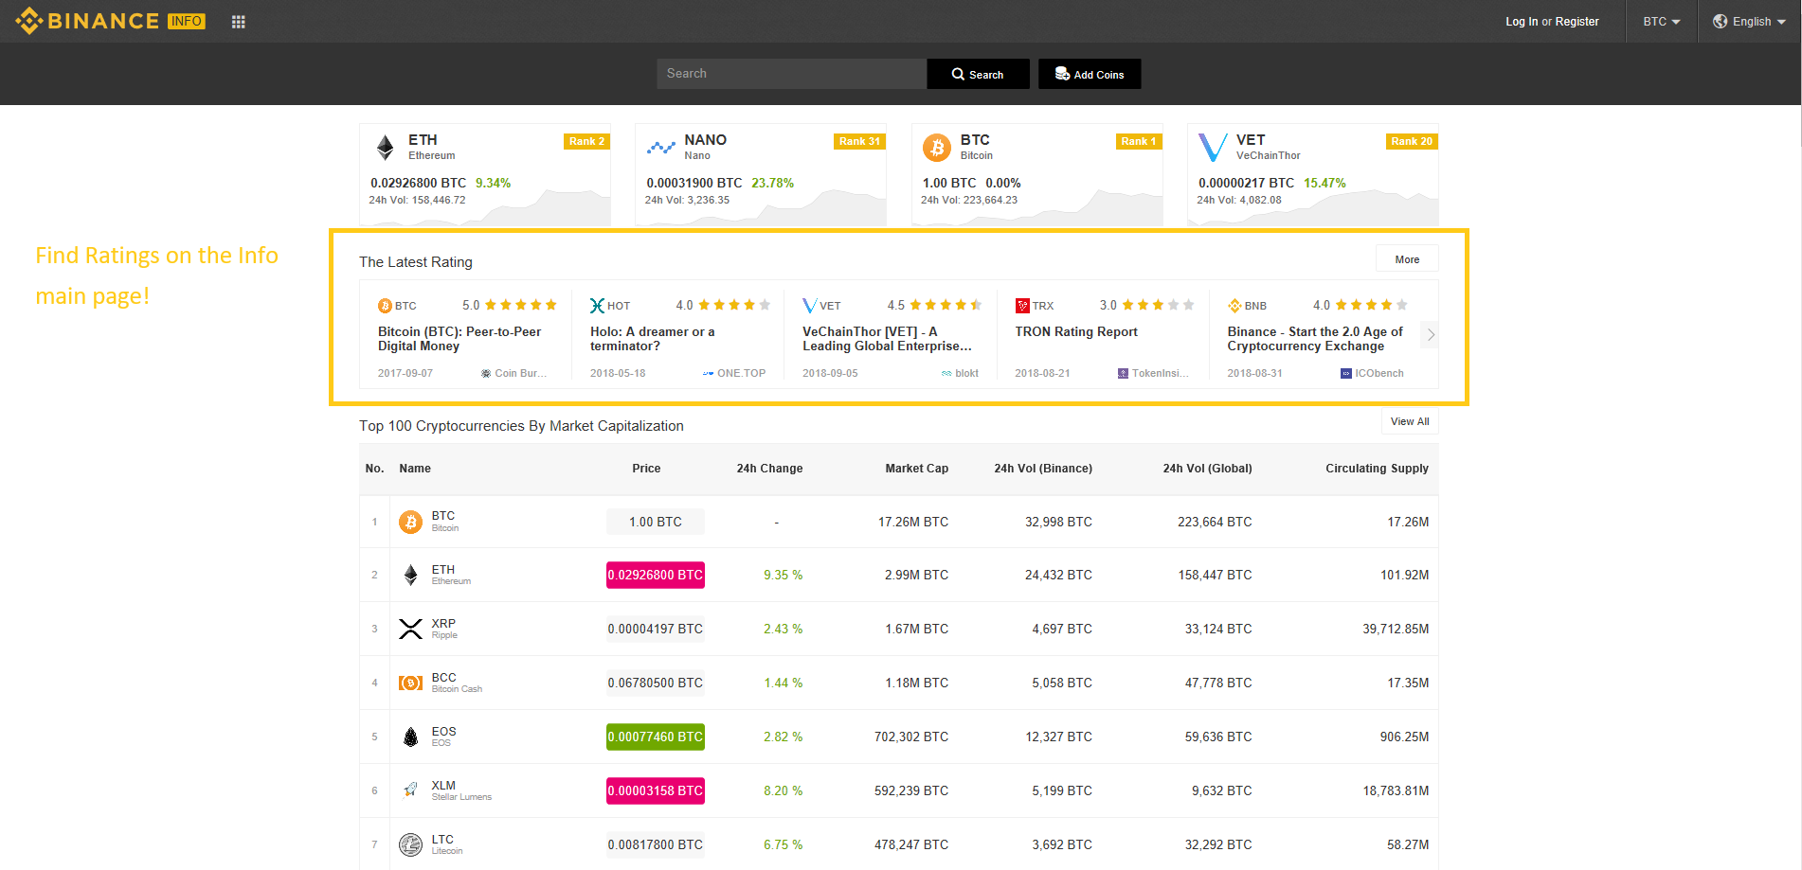
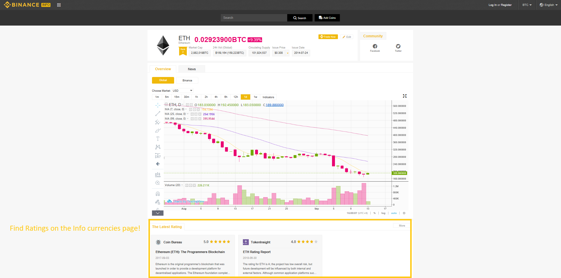
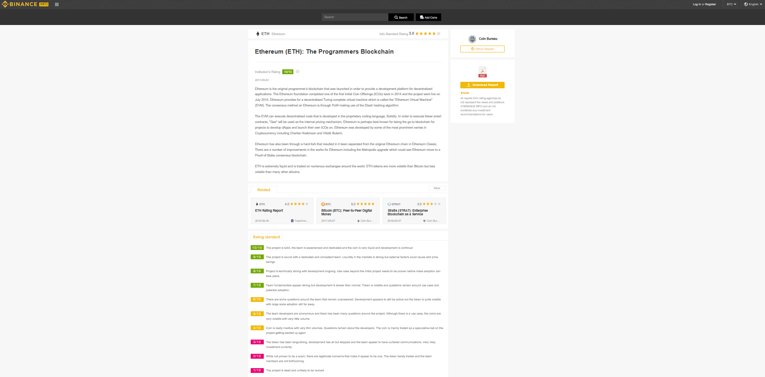
 | Binance Info | 友司
发布时间 | 2018-09-19 | 2018-09-19
发布渠道 | Binance Info Twitter、微博 | 包括但不限于：友司 Twitter、微信、微博
文案 | 与右文相同 | 中文 最专业的评级报告已在Binance Info上线，所有用户均可免费下载阅读海量的评级报告内容。 English Our in-depth reports are now available for download directly on Binance Info! Go check it out now [sample link]!
海报版式 | 与右图相同 | 参考右图1、图2和图3，友司可自由发挥

资源包2
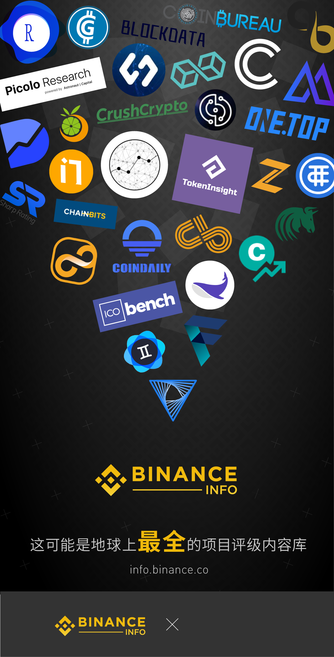
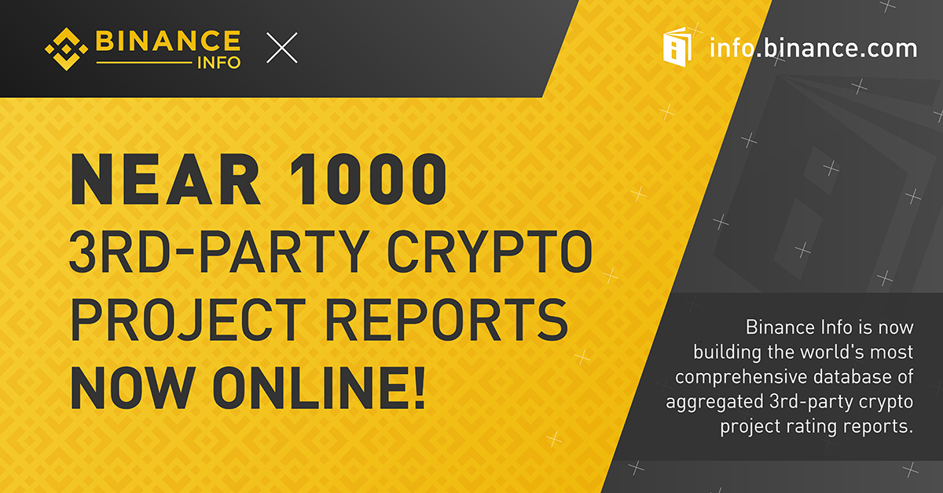
 | Binance Info | 友司
发布时间 | 2018-09-21 | 2018-09-21
发布渠道 | 1.Binance Info Twitter、微博 2.Binance Twitter转发、微博转发 3.Binance 官网Banner 4.Binance Info TG群转发 5.Binance TG群转发 | 包括但不限于：Twitter、TG、官网、微信、微博
文案 | 与右文相同 | 中文 Binance Info联合近百家国内外专业评级机构、资本、媒体共同打造一个海量项目评估报告库：近千份评级报告将为用户提供极具价值且全方位的分析服务和决策参考。这可能是目前地球上最全的项目评级内容平台！所有用户均可阅读及免费下载所有币安已上线币种及其他币种的评级内容。 English Binance Info is building the most comprehensive crypto project rating database in the world, with near 1000 3rd party reports already online! Just click on a coin or token on info.binance.com to see the aggregated rating reports.
海报版式 | 基本与右图相同 | 中文：如右图1，请友司在图片右下角自填自己Logo English：如右图2，请友司在图片左上角自填自己Logo

